ジャカルタ
JAKARTA SCHEDULE - 関西 |  |  |  |  |  |  |  |  |  |  |  | 連絡先：大阪海運 TEL：06-7730-1075/FAX：06-7730-1088

Destination: Jakarta, Indonesia
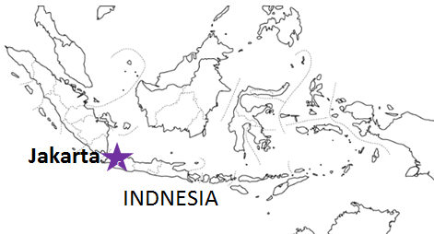
 |  |  |  |  |  |  |  |  |  |  |  |  | UPDATED : | 2024-04-24 | E
From Osaka / Kobe
VESSEL | VOY | CFS CUT |  |  |  | ETA |  | ETD |  | ETA
 |  | OSA |  | KOB |  | KOB |  | KOB |  | JKT

 |  |  |  |  |  |  |  | 0 DAYS |  | 9 DAYS
BANGKOK BRIDGE | 182S | 2024-04-25 | 木 | 2024-04-26 | 金 | 2024-05-01 | 水 | 2024-05-01 | 水 | 2024-05-11 | 土
MOL EXPLORER | 077S | 2024-05-10 | 金 | 2024-05-13 | 月 | 2024-05-15 | 水 | 2024-05-15 | 水 | 2024-05-25 | 土
注意事項
危険品は受諾出来かねますのでご了承ください。
国内消防法該当品は搬入日に指定がございます。 事前に担当者にご確認の上、外貨にてご搬入ください。
段積み不可貨物、重量物、長尺貨物、背高貨物は 受託不可もしくは追加費用が発生する場合がございます。 詳細は担当者までお問合せ下さい。
貨物搬入の際には、下記３点をお願い致します。 ＊貨物にケースマークを貼付 ＊送り状に"にしてつ/大阪海運営業所扱い"と記載 ＊送り状にケースマークの記載
木材を使用した梱包等については輸入地で規制がございます。 詳細は下記ご確認ください。 http://www.maff.go.jp/pps/j/konpozai/kuni/country.html
先船のスケジュール及び船名は、予告なく変更の 可能性がございます。予め御了承をお願い致します。
記載以外の仕向け地も承っております。お問合せください!
SEASPAN KYOTO | 110S | 2024-05-17 | 金 | 2024-05-20 | 月 | 2024-05-22 | 水 | 2024-05-22 | 水 | 2024-06-01 | 土
ZHONG GU TAI YUAN | 081S | 2024-05-24 | 金 | 2024-05-27 | 月 | 2024-05-29 | 水 | 2024-05-29 | 水 | 2024-06-08 | 土

★本船名＝CUT日前倒し
※本船名＝本船変更
※本船名＝サービス無し
混載サービスのため、スケジュールや船名は予告なく変更する可能性がございます。ご依頼の前に、事前に最新のスケジュールを担当にご確認下さい。

貨物搬入先 | 会社名 |  |  |  |  | 住所 / 保税名称
大阪 CFS | 丸山物流(株) Q-2 営業所 |  |  |  |  | 大阪市住之江区南港中6-7-35 |  |  |  |  | NACCS: 4IDD2
 |  |  |  |  |  | TEL : 06-6115-8811 FAX : 06-6614-1655
神戸 CFS | (株)大森回漕店 ポートアイランド L-7 上屋 |  |  |  |  | 神戸市中央区港島7-4 |  |  |  |  | NACCS: 3FDB1
 |  |  |  |  |  | TEL : 078-302-0562 FAX : 078-302-0564

